상품제안서
컴팩트 맥세이프 보조배터리 3000mAh 화이트 | 상품코드: F32157

 |  |  |  |  |  |  | 02-412-0044 | www.easy1.co.kr
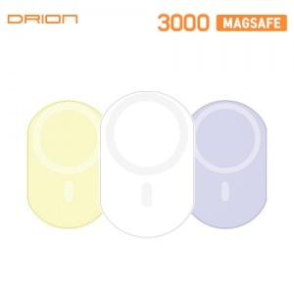

【상세/제작정보】

【인쇄/포장옵션】 | 레이저, 풀칼라 / 포장지포장

【공급단가】 | 수량 | 100~ | 300~ | 500~ | 1,000~ | 3,000~
*VAT별도 | 단가 | 5,680원 | 5,590원 | 5,450원 | 5,310원 | 5,220원

【상품 URL】 | https://easy1.co.kr:443/src/goods_detail.php?gdno=32157

